概述
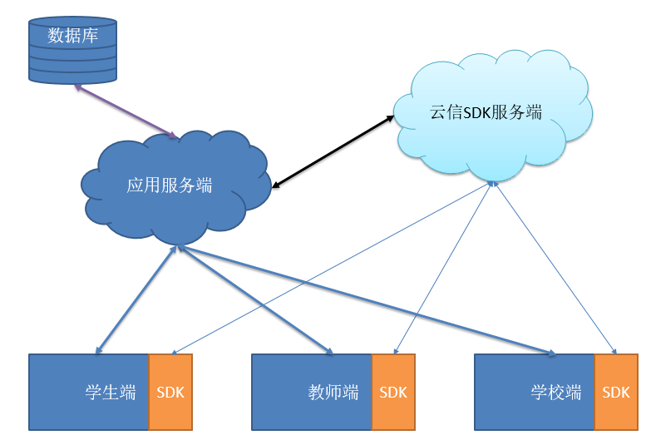

version | 0.0.1

项目说明： | 教学在线辅助系统

暂定名称： | 学府

需求任务： | 1.辅助培训结构完成在线学生作业布置、批阅
 | 2.辅助培训机构提供在线辅助教学
 | 3.辅助管理学生与教师信息
 | 4.发布机构课程表、课程信息

设计概要： | 1. 借助云信SDK制作在线教育系统与IM功能
 | 2. 分别开发学生端、教师端、学校端给不同身份的人使用
 | 3. 应用服务器完成特殊应用服务
 | 例如学生、教师关系绑定，学堂信息
 | 4. 第一版需要完成Android与ios端

展望： | 1. 结合VR做在线课堂，让在线课堂也会有身临其境的感觉
 | 2. 开发特色课件

